Sheet1
HỌ TÊN | EMAIL | firstname | Lastname
Đỗ Thu Thủy | thuydt1@eaut.edu.vn | Đỗ Thu | Thủy
Đinh Thị Phương Thảo | thaodtp@eaut.edu.vn | Đinh Thị Phương | Thảo
Hồ Tường Vy | vyht@eaut.edu.vn | Hồ Tường | Vy
Nguyễn Thị Phương | phuongnt2@eaut.edu.vn | Nguyễn Thị | Phương
Nguyễn Hà Ngọc Ánh | hangocanh.nguyen@gmail.com | Nguyễn Hà Ngọc | Ánh
Lưu Thị Bích Phượng | luubichphuong1980@gmail.com | Lưu Thị Bích | Phượng
Tống Hưng Tâm | thtam@apd.edu.vn | Tống Hưng | Tâm
Nguyễn Hải Yến | nghaiyen77@gmail.com | Nguyễn Hải | Yến
Lê Tất Thành | thanhle.tg@gmail.com | Lê Tất | Thành
Phạm Thị Hạnh | phamhanhhtc@gmail.com | Phạm Thị | Hạnh
Nguyễn THị Nương | nuongnt@eaut.edu.vn | Nguyễn THị | Nương
Đào Thị Chinh | Chinhdaoedvn@gmail.com | Đào Thị | Chinh
Nguyễn Đức Toàn | Jameshatay76@yahoo.com | Nguyễn Đức | Toàn
Nguyễn Thị Ngân Hà | mailnganha@gmail.com | Nguyễn Thị Ngân | Hà
Vương Thúy Vân | vtvan@hunre.edu.vn | Vương Thúy | Vân

 | Mẫu

username | Password | firstname | Lastname | EMAIL
vyht@eaut.edu.vn | 123456t@A | Hồ Tường | Vy | vyht@eaut.edu.vn | ĐTT
phuongnt2@eaut.edu.vn | 123456t@A | Nguyễn Thị | Phương | phuongnt2@eaut.edu.vn
hangocanh.nguyen@gmail.com | 123456t@A | Nguyễn Hà Ngọc | Ánh | hangocanh.nguyen@gmail.com
luubichphuong1980@gmail.com | 123456t@A | Lưu Thị Bích | Phượng | luubichphuong1980@gmail.com
thtam@apd.edu.vn | 123456t@A | Tống Hưng | Tâm | thtam@apd.edu.vn
nghaiyen77@gmail.com | 123456t@A | Nguyễn Hải | Yến | nghaiyen77@gmail.com
thanhle.tg@gmail.com | 123456t@A | Lê Tất | Thành | thanhle.tg@gmail.com
phamhanhhtc@gmail.com | 123456t@A | Phạm Thị | Hạnh | phamhanhhtc@gmail.com
nuongnt@eaut.edu.vn | 123456t@A | Nguyễn THị | Nương | nuongnt@eaut.edu.vn
Chinhdaoedvn@gmail.com | 123456t@A | Đào Thị | Chinh | Chinhdaoedvn@gmail.com
Jameshatay76@yahoo.com | 123456t@A | Nguyễn Đức | Toàn | Jameshatay76@yahoo.com
mailnganha@gmail.com | 123456t@A | Nguyễn Thị Ngân | Hà | mailnganha@gmail.com
vtvan@hunre.edu.vn | 123456t@A | Vương Thúy | Vân | vtvan@hunre.edu.vn

copy ra notepad++ và lưu dạng CSV

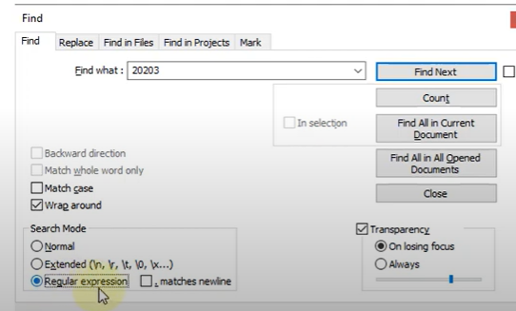

thay khoảng trắng \t bằng ; | chú ý phải để extended
chú ý nếu có ; ở cuois dòng là ko ok

Sau đó lưu vào file txt

